Теория
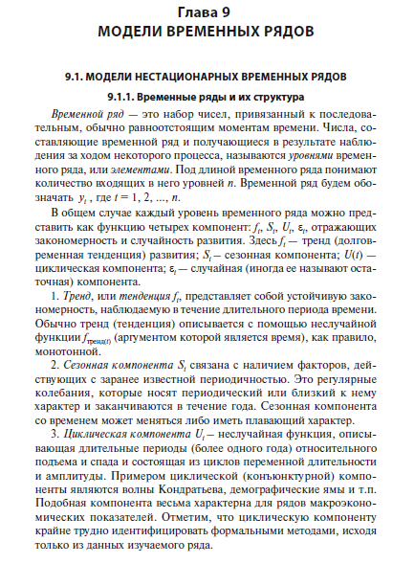

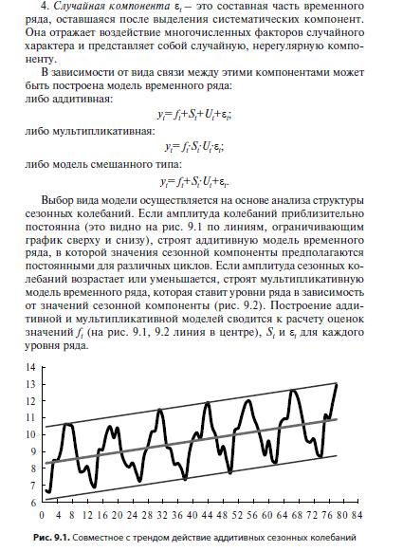

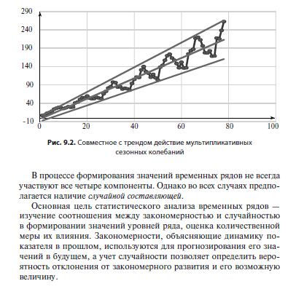

Задача 2
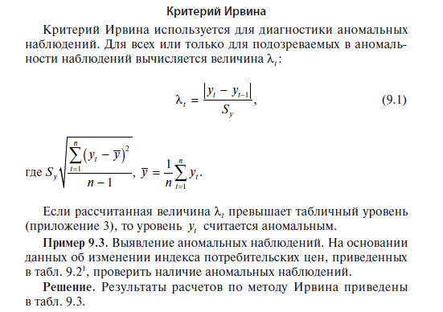
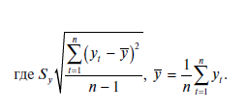

№ | Дата | Y(t) | Y(t) - y средняя | (Y(t) - y средняя)^2
1 | IV кв. 1994 | 100.00 | -8.44 | 71.26
2 | I кв. 1995 | 142.77 | 34.33 | 1178.43
3 | II кв. 1995 | 124.92 | 16.48 | 271.53
4 | III кв. 1995 | 115.21 | 6.77 | 45.81
5 | IV кв. 1995 | 113.02 | 4.58 | 20.96
6 | I кв. 1996 | 110.01 | 1.57 | 2.46
7 | II кв. 1996 | 105.08 | -3.36 | 11.30
8 | III кв. 1996 | 100.80 | -7.64 | 58.40
9 | IV кв. 1996 | 104.57 | -3.87 | 14.99
10 | I кв. 1997 | 105.29 | -3.15 | 9.93
11 | II кв. 1997 | 103.03 | -5.41 | 29.29
12 | III кв. 1997 | 100.50 | -7.94 | 63.07
13 | IV кв. 1997 | 101.81 | -6.63 | 43.98
14 | I кв. 1998 | 103.03 | -5.41 | 29.29
15 | II кв. 1998 | 101.00 | -7.44 | 55.38
16 | III кв. 1998 | 143.81 | 35.37 | 1250.91
17 | IV кв. 1998 | 123.27 | 14.83 | 219.88
18 | I кв. 1999 | 116.00 | 7.56 | 57.13
19 | II кв. 1999 | 107.30 | -1.14 | 1.30
20 | III кв. 1999 | 105.60 | -2.84 | 8.08
21 | IV кв. 1999 | 103.90 | -4.54 | 20.63
22 | I кв. 2000 | 103.94 | -4.50 | 20.27
23 | II кв. 2000 | 105.40 | -3.04 | 9.25
24 | III кв. 2000 | 104.20 | -4.24 | 17.99
25 | IV кв. 2000 | 105.40 | -3.04 | 9.25
26 | I кв. 2001 | 107.10 | -1.34 | 1.80
27 | II кв. 2001 | 105.30 | -3.14 | 9.87
28 | III кв. 2001 | 101.10 | -7.34 | 53.90
29 | IV кв. 2001 | 104.10 | -4.34 | 18.85
30 | I кв. 2002 | 105.50 | -2.94 | 8.65
31 | II кв. 2002 | 103.40 | -5.04 | 25.42
32 | III кв. 2002 | 101.20 | -7.24 | 52.44
33 | IV кв. 2002 | 104.26 | -4.18 | 17.49
34 | I кв. 2003 | 105.20 | -3.24 | 10.51
 |  | 108.44 |  | 3719.70
 |  | 3.1894636678 |  | 112.72
 | Расчет параметра λ |  | стандартное отклонение | 10.62 | 112.72 | 10.616884914

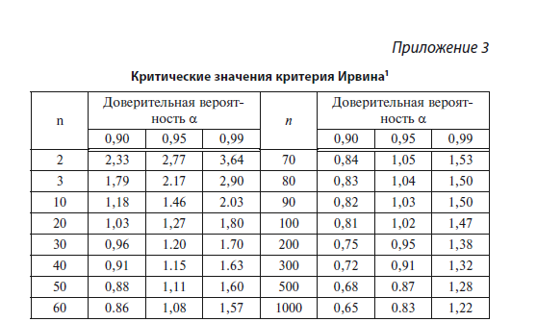
 | № | Y(t)
 | 1 | 100.00 | 0 |  | доверительное значение
 | 2 | 142.77 | 4.028 | выброс | 1.2
 | 3 | 124.92 | 1.681 | выброс
 | 4 | 115.21 | 0.915
 | 5 | 113.02 | 0.206
 | 6 | 110.01 | 0.284
 | 7 | 105.08 | 0.464
 | 8 | 100.80 | 0.403
 | 9 | 104.57 | 0.355
 | 10 | 105.29 | 0.068
 | 11 | 103.03 | 0.213
 | 12 | 100.50 | 0.238
 | 13 | 101.81 | 0.123
 | 14 | 103.03 | 0.115
 | 15 | 101.00 | 0.191
 | 16 | 143.81 | 4.032 | выброс
 | 17 | 123.27 | 1.935 | выброс
 | 18 | 116.00 | 0.685
 | 19 | 107.30 | 0.819
 | 20 | 105.60 | 0.160
 | 21 | 103.90 | 0.160
 | 22 | 103.94 | 0.004
 | 23 | 105.40 | 0.138
 | 24 | 104.20 | 0.113
 | 25 | 105.40 | 0.113
 | 26 | 107.10 | 0.160
 | 27 | 105.30 | 0.170
 | 28 | 101.10 | 0.396
 | 29 | 104.10 | 0.283
 | 30 | 105.50 | 0.132
 | 31 | 103.40 | 0.198
 | 32 | 101.20 | 0.207
 | 33 | 104.26 | 0.288
 | 34 | 105.20 | 0.089

Задача 1


Неделя, t | Количество изделий Y, усл. ед. | Затраты X, долл.
1 | 22.00 | 3470
2 | 30.00 | 3783
3 | 26.00 | 3856
4 | 31.00 | 3910
5 | 36.00 | 4489 |  | Y | X
6 | 30.00 | 3876 | Y | 1
7 | 22.00 | 3221 | X | -0.51292781459 | 1
8 | 45.00 | 4579
9 | 38.00 | 4325
10 | 3.00 | 9131
11 | 30.00 | 3589
12 | 38.00 | 3999
13 | 41.00 | 4158
14 | 27.00 | 3666
15 | 28.00 | 3885 |  |  |  | ZX | 0
16 | 31.00 | 3574
17 | 37.00 | 4495
18 | 32.00 | 3814
19 | 41.00 | 4430

Вычисление коэффициента парной корреляции показало наличие значимой отрицательной корреляции XYr= –0.513, что противоречит экономическому смыслу. Приведенная на рис. 9.3 диаграмма рассеяния содержит одно резко выделяющееся наблюдение, наличие которого и привело к отрицательной корреляции. Если наличие этого выброса связано с ошибкой в данных или с каким-то форс-мажорным обстоятельством (например, пожаром), то это аномальное наблюдение необходимо исключить из временного ряда. Самый простой способ замены — в качестве нового значения принять среднее из двух соседних значений.'

Неделя, t | Количество изделий Y, усл. ед. | Затраты X, долл.
1 | 22.00 | 3470
2 | 30.00 | 3783
3 | 26.00 | 3856
4 | 31.00 | 3910
5 | 36.00 | 4489
6 | 30.00 | 3876
7 | 22.00 | 3221
8 | 45.00 | 4579
9 | 38.00 | 4325
10 | 3.00 | 9131
11 | 30.00 | 3589
12 | 38.00 | 3999
13 | 41.00 | 4158
14 | 27.00 | 3666
15 | 28.00 | 3885
16 | 31.00 | 3574
17 | 37.00 | 4495
18 | 32.00 | 3814
19 | 41.00 | 4430

Неделя, t | Количество изделий Y, усл. ед. | Затраты X, долл.
1 | 22.00 | 3470
2 | 30.00 | 3783
3 | 26.00 | 3856
4 | 31.00 | 3910
5 | 36.00 | 4489
6 | 30.00 | 3876
7 | 22.00 | 3221
8 | 45.00 | 4579
9 | 38.00 | 4325
10 | 34.00 | 3957
11 | 30.00 | 3589
12 | 38.00 | 3999
13 | 41.00 | 4158
14 | 27.00 | 3666
15 | 28.00 | 3885
16 | 31.00 | 3574
17 | 37.00 | 4495
18 | 32.00 | 3814
19 | 41.00 | 4430

Экс
18.1.2. Метод взвешенной скользящей средней
Взвешенная скользящая средняя (WMA), в отличие от простой взвешенной, учитывает, что значения последних наблюдений в выборке, т.е. наиболее актуальных, важнее, чем значения первых. В данном методе сглаживание выполняется не по прямой, а по кривой более высокого порядка, например, полинома второго или третьего порядка. Суммирование же наблюдений временного ряда, входящих в интервал сглаживания, выполняется с определенными весами, рассчитанными по методу наименьших квадратов.
Формула вычисления взвешенного ряда имеет вид
, | (18.2)

 | Дата | Цена актива
 | 1 мая | 102
 | 2 мая | 105
 | 3 мая | 107
 | 4 мая | 106
 | 5 мая | 109

 | При применении одинарного сглаживания используется формула
 | , | (18.3)
 | где 0 £ a‧£ 1, или более общая формула
 | . | (18.4)

1
 | Торговая компания имеет результат продаж своей продукции за 12 месяцев в виде временного ряда (столбцы 1–2), представленного в табл. 18.2. Требуется выполнить его сглаживание методом экспоненциального скользящего. Проведите данную процедуру с параметром a = 0,4, а затем с a = 0,25.

 | Месяц | Продажи | Si при a = 0,4 | Si при a = 0,25
 | 1 | 30 | 30 | 30
 | 2 | 28 | 30.00 | 30.0
 | 3 | 38 | 29.20 | 29.5
 | 4 | 40 | 32.72 | 31.4
 | 5 | 29 | 35.63 | 34.5
 | 6 | 48 | 32.98 | 34.0
 | 7 | 50 | 38.99 | 36.7
 | 8 | 42 | 43.39 | 41.7
 | 9 | 36 | 42.84 | 43.0
 | 10 | 19 | 40.10 | 41.1
 | 11 | 25 | 31.66 | 34.8
 | 12 | 35 | 29.00 | 30.0

 | Пример 3
 | Для предприятия, производящего оборудование для сельскохозяйственной техники, требуется выполнить прогноз ее продаж на январь, февраль и март текущего года. Данные по продажам по месяцам за прошедший год представлены на рис. 18.2.

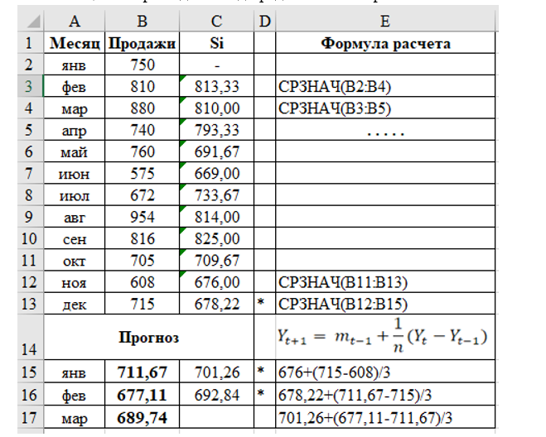
 | Метод простой скользящей средней может быть применен для краткосрочного прогнозирования. Для этого сначала надо определить интервал сглаживания (n) и выполнить саму процедуру сглаживания простой скользящей средней. После этого можно уже сделать прогноз, воспользовавшись для n = 3 следующей формулой:
 | , | (18.5)
 | где t + 1 — прогнозный период; t — период, предшествующий прогнозному; mt–1 — скользящая средняя за два периода до прогнозного; n — число уровней, входящих в интервал сглаживания; Yt — фактическое значение за один предшествующий период перед прогнозным; Yt–1 — фактическое значение за два предшествующих периода перед прогнозным; Yt+1 — прогнозируемое значение.

месяц | продажи | Si
янв | 750
фев | 810 | 813.33
мар | 880 | 810.00
апр | 740 | 793.33
май | 760 | 691.67
июн | 575 | 669.00
июл | 672 | 733.67
авг | 954 | 814.00
сен | 816 | 825.00
окт | 705 | 709.67
ноя | 608 | 676.00
дек | 715 | 678.22
янв | 711.67 | 701.26
фев | 677.11 | 692.84
март | 689.74

Задача 3

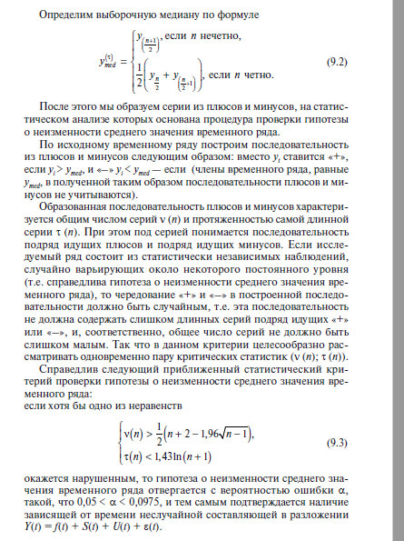



 | Урожайность ячменя в одной из областей Среднего Поволжья, ц/га

Годы | Урожайность
1 | 14.1
2 | 9.3
3 | 19.4
4 | 19.7
5 | 5.4
6 | 24.2
7 | 13.8
8 | 24.5
9 | 14.7
10 | 16.6
11 | 5.6
12 | 16.2
13 | 25.3
14 | 11.9
15 | 18.50

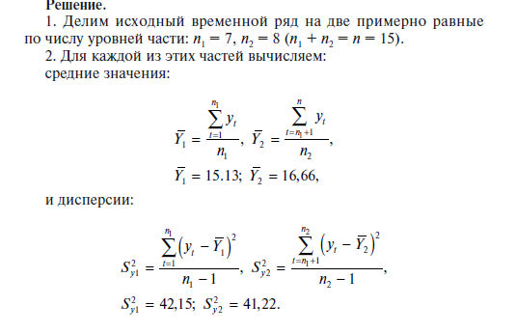

Годы | Урожайность |  | Годы | Урожайность | yt- y средняя | (yt- y средняя)^2
1 | 14.1 |  | 1 | 14.1 | -1.0285714286 | 1.0579591837
2 | 9.3 |  | 2 | 9.3 | -5.8285714286 | 33.972244898
3 | 19.4 |  | 3 | 19.4 | 4.2714285714 | 18.245102041
4 | 19.7 |  | 4 | 19.7 | 4.5714285714 | 20.897959184
5 | 5.4 |  | 5 | 5.4 | -9.7285714286 | 94.645102041
6 | 24.2 |  | 6 | 24.2 | 9.0714285714 | 82.290816327
7 | 13.8 |  | 7 | 13.8 | -1.3285714286 | 1.7651020408
8 | 24.5 |  |  | 15.128571429 |  | 252.87428571
9 | 14.7 |  |  |  |  | 42.145714286
10 | 16.6
11 | 5.6
12 | 16.2
13 | 25.3 |  | Годы | Урожайность | yt- y средняя | (yt- y средняя)^2
14 | 11.9 | 1 | 8 | 24.5 | 7.8375 | 61.42640625
15 | 18.50 | 2 | 9 | 14.7 | -1.9625 | 3.85140625
 |  | 3 | 10 | 16.6 | -0.0625 | 0.00390625
 |  | 4 | 11 | 5.6 | -11.0625 | 122.37890625
 |  | 5 | 12 | 16.2 | -0.4625 | 0.21390625
 |  | 6 | 13 | 25.3 | 8.6375 | 74.60640625
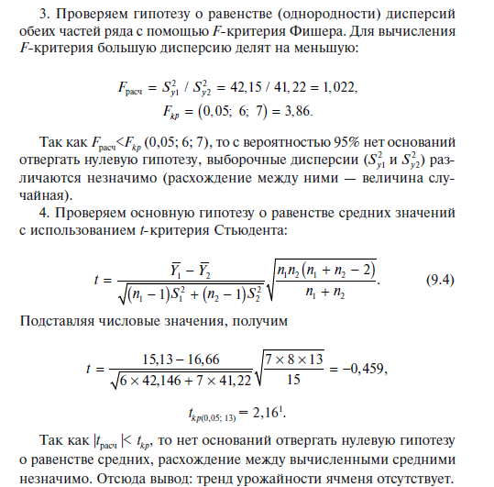
 |  | 7 | 14 | 11.9 | -4.7625 | 22.68140625
 |  | 8 | 15 | 18.50 | 1.8375 | 3.37640625
 |  |  |  | 16.6625 |  | 288.53875
 |  |  |  |  |  | 41.219821429

 | F расчетное | = | 42.145714286 | = | 1.0224623209
 |  |  | 41.219821429

 | F критическое | = | 3.8659688531

 | Fрасчетное меньше F критическое, поэтому с вероятностью 0.95 нет оснований отвергать нулевую гипотезу, выборочные дисперсии различаются незначимо

